Sheet1
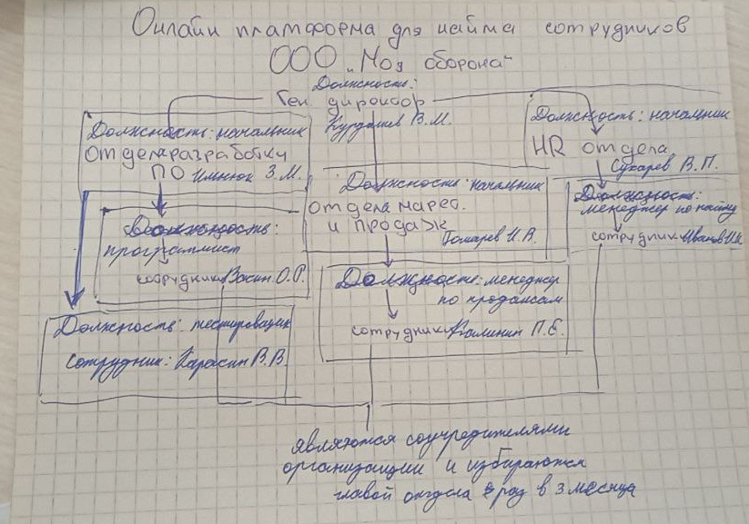
№ п/п | Основные составляющие | Описание
1 | Потребители | Физические лица — айтишники-фрилансеры, которые ищут работу онлайн. Малый бизнес — стартапы, небольшие компании, которым нужны программисты под конкретные задачи. Средний бизнес — фирмы, которые хотят команду под проект (например, сайт, CRM, мобильное приложение). Косвенные — рекрутеры, HR из других фирм, которым удобно быстро находить людей.
2 | Поставщики | Хостинг и инфраструктура: Railway, Vercel, Netlify, Cloudflare. Софт и AI: OpenAI, HuggingFace, локальные LLM (llama.cpp). Банки/платёжки: Тинькофф, Сбер, ЮKassa (для эквайринга и безопасных сделок).
3 | Конкуренты | Прямые: Хэдхантер (hh.ru) Freelance.ru, Kwork, FL.ru - отечественные Upwork, Fiverr — мировые Непрямые: Telegram-чаты по вакансиям — хаотичная, но реальная конкуренция. IT-комьюнити (например, Хабр Карьера).
4 | Законы и государственные органы | ФЗ-14 «Об ООО» — основа (твоя форма). ФЗ-1032-1 «О занятости населения» — регулирует частные агентства занятости и биржи труда. ФЗ-152 «О персональных данных» — обязательно, т.к. у вас резюме, паспортные данные и т.п. ТК РФ — трудовые отношения (с учредителями как сотрудниками). ФЗ-99 «О лицензировании» — лицензия нужна, если вы именно предоставляете персонал в компании (аутстаффинг). Но если вы просто биржа-инфопортал — лицензия не нужна.
5 | Профсоюзы | нет

№ п/п | Основные составляющие | Описание
1 | Структура | Приложена
2 | Цели | Цель 1. Запуск и отладка онлайн-биржи IT-специалистов Цель 2. Привлечение первых пользователей (специалистов и заказчиков)
3 | Задачи | Цель 1: Разработать и запустить MVP платформы (регистрация, размещение заказов и откликов, чат). Настроить модерацию и систему проверки профилей исполнителей. Организовать минимальную систему оплаты (эквайринг, тестовый эскроу). Обеспечить стабильность инфраструктуры (сервер, хостинг, база). Цель 2: Запустить рекламную кампанию в соцсетях (VK, Telegram, таргет). Организовать 1–2 тематических чата/сообщества для айтишников. Привлечь первых 50 специалистов и 20 заказчиков. Получить первые сделки через платформу и собрать обратную связь.
4 | Технологии | Парсинг резюме - Автоматическая обработка и выделение ключевых данных из резюме кандидатов для формирования структурированного профиля. Алгоритм сопоставления кандидатов - Система оценки и ранжирования кандидатов относительно требований вакансии для выдачи наиболее подходящих. Публикация вакансий и сбор откликов - Автоматизированное размещение вакансий на платформе и внешних ресурсах с последующим сбором и учётом откликов.
5 | Персонал | В приложении

ФИО | Должность | Образование | Стаж работы | Дополнительные сведения
Петрова Мария Сергеевна | HR-специалист | Высшее | 11 лет | Прошел корпоративное обучение, отдел: HR
Федорова Виктория Андреевна | Frontend-разработчик | Неоконченное высшее | 3 лет | Прошел корпоративное обучение, отдел: Разработка ПО
Федорова Виктория Андреевна | HR-аналитик | Высшее | 5 лет | Прошел корпоративное обучение, отдел: HR
Соколова Ольга Васильевна | HR-специалист | Неоконченное высшее | 8 лет | Куратор стажеров, отдел: HR
Сидоров Алексей Николаевич | Рекрутер | Неоконченное высшее | 7 лет | Знание английского языка, отдел: HR
Кузнецова Анна Владимировна | DevOps-инженер | Высшее | 6 лет | Работает удаленно, отдел: Разработка ПО
Иванов Иван Иванович | Тестировщик | Среднее специальное | 4 лет | Куратор стажеров, отдел: Разработка ПО
Смирнов Дмитрий Павлович | Backend-разработчик | Высшее | 9 лет | Знание английского языка, отдел: Разработка ПО
Морозов Сергей Александрович | Контент-менеджер | Среднее специальное | 2 лет | Работает удаленно, отдел: Маркетинг и продажи
Егоров Николай Петрович | Менеджер по продажам | Высшее | 10 лет | Прошел корпоративное обучение, отдел: Маркетинг и продажи
Волкова Елена Олеговна | Маркетолог | Высшее | 12 лет | Работает удаленно, отдел: Маркетинг и продажи
Смирнов Дмитрий Павлович | Backend-разработчик | Высшее | 15 лет | Куратор стажеров, отдел: Разработка ПО

